唐戸市場あり方検討
唐戸市場あり方検討について

 | ◆事業の概要
 | 唐戸市場は卸売市場の機能を有しながら一般市民も買い物ができる特殊な卸売市場となっており、平成１３年４月に建てられて以来、令和６年時点で築２２年が経過しており、設備の劣化が激しく老朽化が著しい。また水産業をめぐる情勢や流通形態の変化により、建物の機能として新しい営業方法に即していない部分がみられるようになった。 このため唐戸市場の大規模改修や建て替えに係る費用、手法、期間等を検討し、唐戸市場のあり方について方針を決定するための資料を作成する。

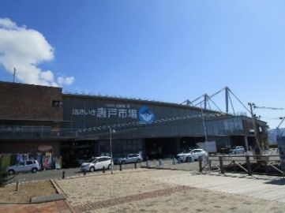
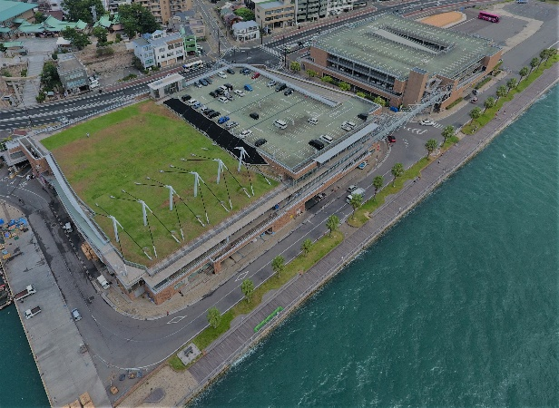

 |  | 〈下関市地方卸売市場唐戸市場〉

 | ◆業務経過
 | 唐戸市場の工事手法は令和６年度のあり方検討にて、大規模改修工事とした。 また、令和７年１０月に全事業者を対象に個別面談を実施し、場内事業者の要望等を聴取した。 令和８年１月末には、大規模改修後の配置図案や仮設店舗の立地案を提示し、同年２月にも２回目の個別面談を実施し、場内事業者の要望等を聴取する。 場内事業者の要望等を含め、令和８年度実施の基本計画策定業務の中で方向性を確定する。

 | ◆今後の予定
 | 現在、令和7年度基本構想策定業務の契約締結中。 令和 ８年度：唐戸市場基本計画業務 （施工方法の検討等） 令和 ９年度：唐戸市場基本設計業務 令和１０年度：唐戸市場実施設計業務 令和１１年度～工事着手

